商品登録
画面仕様書 |  |  |  | システム名称 |  |  |  |  |  |  | 作成日

名称 |  | frmProductRegister.css |  | No |  |  |  |  |  |  | 作成者

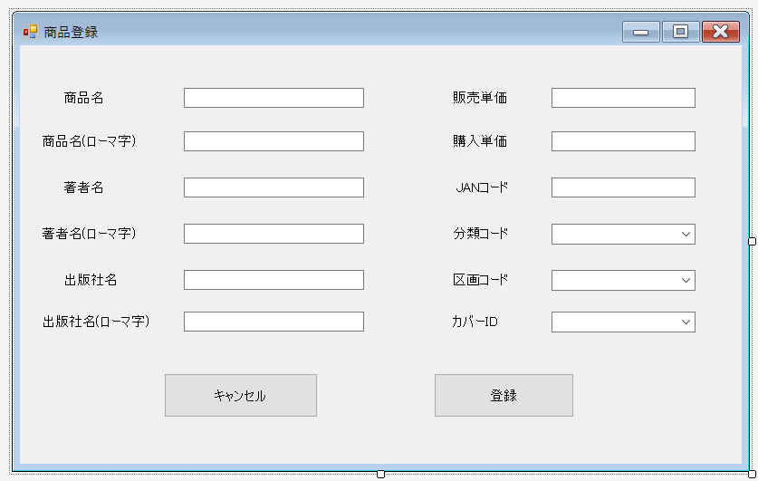
 |  |  |  |  |  |  |  | 画面詳細

 |  |  |  |  |  |  |  | フォーム名 |  | 商品登録

 |  |  |  |  |  |  |  | 画面サイズ

 |  |  |  |  |  |  |  | 背景色

 |  |  |  |  |  |  |  | 文字種類
 |  |  |  |  |  |  |  |  |  | メイリオ
 |  |  |  |  |  |  |  | 文字サイズ

 |  |  |  |  |  |  |  | 文字色

 |  |  |  |  |  |  |  | 画面説明
 |  |  |  |  |  |  |  | 商品情報の登録をする画面 ②④⑥⑧⑩⑫⑭⑱㉒に登録する商品情報を入力する ⑯⑳㉔は登録する商品情報を選ぶ ㉖を押して入力した商品情報を登録し、商品管理画面に移動する ㉕を押すと登録をキャンセルして商品管理画面に移動する テキストボックスをすべて埋めていないとエラーが出る

 |  |  |  |  |  |  |  |  |  |  |  | FPR
 | 名称 | Name | 使用コントロール | 文字形式 | 初期値 | 必須入力 | TAB順 | 桁制限 | その他
1 | 商品名 | label1 | label | 全角 |  |  |  |  | 商品名と表示 |  |  |  |  | Product | 商品
2 | 商品名text | FPRProTbox | textBox | 全角 |  | 〇 | 1 | 60 | 登録する商品名を入力するテキストボックス
3 | 販売単価 | label2 | label | 全角 |  |  |  |  | 販売単価と表示
4 | 販売単価text | FPRPriceTbox | textBox | 半角 |  | 〇 | 7 |  | 登録する販売単価を入力するテキストボックス
5 | 商品名(ローマ字) | label3 | label | 全角 |  |  |  |  | 商品名（ローマ字）と表示
6 | 商品名(ローマ)text | FPRRproTbox | textBox | 半角 |  | 〇 | 2 | 70 | 登録する商品名（ローマ字）を入力するテキストボックス
7 | 購入単価 | label4 | label | 全角 |  |  |  |  | 購入単価と表示
8 | 購入単価text | FPRPpriceTbox | textBox | 半角 |  | 〇 | 8 |  | 登録する購入単価を入力するテキストボックス
9 | 著者名 | label5 | label | 全角 |  |  |  |  | 著者名と表示
10 | 著者名text | FPRAutTbox | textBox | 全角 |  | 〇 | 3 | 30 | 登録する著者名を入力するテキストボックス
11 | JANコード | label6 | label | 全角 |  |  |  |  | JANコードと表示
12 | JANコードtext | FPRJcodeTbox | textBox | 半角 |  | 〇 | 9 | 13 | 登録するJANコードを入力するテキストボックス |  |  |  | Author |  | 著者
13 | 著者名(ローマ字) | label7 | label | 全角 |  |  |  |  | 著者名（ローマ字）と表示
14 | ローマ著者名text | FPRRautTbox | textBox | 半角 |  | 〇 | 4 | 40 | 登録する著者名（ローマ字）を入力するテキストボックス
15 | 分類コード | label8 | label | 全角 |  |  |  |  | 分類コードと表示
16 | 分類comboBox | FPRCcodeCbox | comboBox |  |  | 〇 | 10 |  | 登録する分類コードを選ぶコンボボックス
17 | 出版社名 | label9 | label | 全角 |  |  |  |  | 出版社名と表示
18 | 出版社名text | FPRPubTbox | textBox | 全角 |  | 〇 | 5 | 30 | 登録する出版社名を入力するテキストボックス
19 | 区画コード | label10 | label | 全角 |  |  |  |  | 区画コードと表示
20 | 区画combo | FPRPcodeCbox | comboBox |  |  | 〇 | 11 |  | 登録する区画コードを選ぶコンボボックス
21 | 出版社名(ローマ字) | label11 | label | 全角 |  |  |  |  | 出版社名（ローマ字）と表示
22 | 出版社名(ローマ字)text | FPRRpubTbox | textBox | 半角 |  | 〇 | 6 | 40 | 登録する出版社名(ローマ字)を入力するテキストボックス |  |  |  |  | publisher | 出版社
23 | カバーID | label12 | label | 全角 |  |  |  |  | カバーIDと表示
24 | カバーcombo | FPRCoverCbox | comboBox |  |  | 〇 | 12 |  | 登録するカバーIDを選ぶコンボボックス
25 | キャンセル | FPRBackBtn | button |  |  |  |  |  | 登録をキャンセルして、商品管理に移動する
26 | 登録 | FPRRegisterBtn | button |  |  |  | 13 |  | 商品情報を登録して、商品管理に移動する |  |  |  |  | register | 登録
27
28
29
30

その他

